Evolution nvelle attrib
Evolution du nombre d’attributions de pensions de droit direct

 | Vieillesse | Invalidité | Retraite progressive
2000 | 28,316 | 3,961
2001 | 28,778 | 4,508
2002 | 32,917 | 4,564
2003 | 47,912 | 5,521
2004 | 27,726 | 4,373
2005 | 36,784 | 5,603
2006 | 47,719 | 5,901
2007 | 47,543 | 5,568
2008 | 57,742 | 4,850
2009 | 42,696 | 4,504
2010 | 49,018 | 4,909
2011 | 61,060 | 5,475
2012 | 40,434 | 5,364
2013 | 49,189 | 5,531
2014 | 49,005 | 5,965
2015 | 48,495 | 6,261
2016 | 53,164 | 6,672
2017 | 60,442 | 6,890
2018 | 61,890 | 7,923
2019 | 60,434 | 8,339
2020 | 60,212 | 6,985
2021 | 61,672 | 7,591
2022 | 68,977 | 7,231
2023 | 65,693 | 7,101
2024¹ | 54,897 | 7,851 | 4,016
Années | Vieillesse | Invalidité | Retraite progressive | Total
2000 | 28,316 | 3,961 |  | 32,277
2001 | 28,778 | 4,508 |  | 33,286
2002 | 32,917 | 4,564 |  | 37,481
2003 | 47,912 | 5,521 |  | 53,433
2004 | 27,726 | 4,373 |  | 32,099
2005 | 36,784 | 5,603 |  | 42,387
2006 | 47,719 | 5,901 |  | 53,620
2007 | 47,543 | 5,568 |  | 53,111
2008 | 57,742 | 4,850 |  | 62,592
2009 | 42,696 | 4,504 |  | 47,200
2010 | 49,018 | 4,909 |  | 53,927
2011 | 61,060 | 5,475 |  | 66,535
2012 | 40,434 | 5,364 |  | 45,137
2013 | 49,189 | 5,531 |  | 54,148
2014 | 49,005 | 5,965 |  | 54,529
2015 | 48,495 | 6,261 |  | 54,193
2016 | 53,164 | 6,672 |  | 59,836
2017 | 60,442 | 6,890 |  | 67,332
2018 | 61,890 | 7,923 |  | 69,813
2019 | 60,434 | 8,339 |  | 68,285
2020 | 60,212 | 6,985 |  | 67,197
2021 | 61,672 | 7,591 |  | 69,263
2022 | 68,977 | 7,231 |  | 76,208
2023 | 65,693 | 7,101 |  | 72,794
2024¹ | 54,897 | 7,851 | 4,016 | 66,764

¹ Pour les invalides, l'effectif est provisoire

Répartition par motif de départ
Répartition des nouveaux pensionnés de droit direct 2024 par motif de départ (hors retraites progressives)

Versant Fonction publique | Fonctionnaire handicapé | Raisons familiales | Invalidité ¹ | Catégorie active² | Carrière longue | Catégorie sédentaire | TOTAL
Hospitalier | 46 | 1,449 | 2,238 | 7,466 | 2,399 | 6,169 | 19,767
Territorial | 253 | 2,170 | 5,613 | 2,151 | 12,140 | 20,654 | 42,981

¹Données provisoires
2 Les fonctionnaires ayant bénéficié d’un départ dans le dispositif de la catégorie insalubre (ou super active) sont regroupés avec les départs en catégorie active.

Evol type départ
Evolution de la répartition des nouveaux pensionnés de droit direct par motif de départ (hors retraites progressives)

 | Années | Fonctionnaire handicapé | Raisons familiales | Invalidité ¹ | Catégorie active² | Carrière longue | Catégorie sédentaire
 | 2009 | 0.3% | 17.1% | 9.5% | 25.4% | 5.1% | 42.6%
 | 2010 | 0.3% | 18.4% | 9.1% | 25.2% | 4.7% | 42.4%
 | 2011 | 0.2% | 31.7% | 8.2% | 20.4% | 4.0% | 35.3%
 | 2012 | 0.4% | 10.6% | 11.7% | 22.9% | 11.3% | 43.2%
 | 2013 | 0.4% | 8.7% | 10.1% | 22.4% | 18.3% | 40.0%
 | 2014 | 0.5% | 8.3% | 10.9% | 21.8% | 24.8% | 33.9%
 | 2015 | 0.4% | 7.6% | 11.4% | 21.1% | 28.3% | 31.1%
 | 2016 | 0.4% | 7.4% | 11.2% | 20.2% | 29.8% | 31.0%
 | 2017 | 0.3% | 7.5% | 10.2% | 20.6% | 30.7% | 30.7%
 | 2018 | 0.4% | 6.9% | 11.3% | 19.7% | 29.1% | 32.6%
 | 2019 | 0.4% | 6.9% | 12.1% | 18.4% | 28.1% | 33.9%
 | 2020 | 0.3% | 6.6% | 10.4% | 17.4% | 28.3% | 36.9%
 | 2021 | 0.3% | 6.5% | 11.0% | 16.1% | 26.4% | 39.7%
 | 2022 | 0.3% | 7.0% | 8.4% | 18.5% | 24.9% | 41.0%
 | 2023 | 0.4% | 7.1% | 8.7% | 18.1% | 23.9% | 41.8%
 | 2024 | 0.5% | 5.8% | 12.5% | 15.3% | 23.2% | 42.7%

 | ¹Données provisoires
 | 2 Les fonctionnaires ayant bénéficié d’un départ dans le dispositif de la catégorie insalubre (ou super active) sont regroupés avec les départs en catégorie active.

 | ¹ Données provisoires
 | ² les fonctionnaires ayant bénéficié d’un départ dans le dispositif de la catégorie insalubre (ou super active) sont regroupés avec les départs en catégorie active.

Evol âge
Evolution de l’âge moyen au départ à la retraite des droits directs vieillesse (âge à la liquidation)
(hors retraites progressives)

 | Ensemble des droits directs vieillesse | Catégorie sédentaire | Catégorie active
2002 | 57.1 | 60.6 | 56.0
2003 | 56.2 | 60.7 | 56.1
2004 | 57.6 | 60.5 | 56.0
2005 | 57.4 | 60.6 | 56.2
2006 | 58.0 | 60.6 | 56.4
2007 | 57.9 | 60.7 | 56.5
2008 | 57.8 | 60.9 | 56.5
2009 | 58.4 | 60.9 | 56.9
2010 | 58.4 | 61.0 | 56.9
2011 | 57.0 | 61.4 | 57.2
+ 2,8 ans en 14 ans
2012 | 60.1 | 62.0 | 57.8
2013 | 60.3 | 62.1 | 58.0
2014 | 60.7 | 62.8 | 58.5
2015 | 61.0 | 63.1 | 58.9
+ 0,4 an en 8 ans
2016 | 61.1 | 63.1 | 59.0
2017 | 61.2 | 63.2 | 59.1
+ 4,3 ans en 14 ans
2018 | 61.4 | 63.2 | 59.3
2019 | 61.6 | 63.2 | 59.4
2020 | 61.8 | 63.3 | 59.6
+ 1,3 an en 8 ans
2021 | 62.0 | 63.3 | 60.0
+ 3,9 ans en 14 ans
2022 | 62.1 | 63.4 | 60.2
2023 | 62.3 | 63.5 | 60.4
2024 | 62.7 | 63.8 | 60.8

+ 0,9 an en 8 ans

Durée validée
Durée validée des nouveaux pensionnés de droit direct vieillesse¹ (en nombre de trimestres)
(hors retraites progressives)

 | Total vieillesse | Vieillesse 2-15 ans | Vieillesse 15 ans et plus | Total invalidité
2010 | 121.8 |  | 121.8 | 100.9
2011 | 115.0 | 34.7 | 118.6 | 100.1
2012 | 121.0 | 40.1 | 126.6 | 98.6
2013 | 122.3 | 40.8 | 129.0 | 98.8
2014 | 123.4 | 40.6 | 130.9 | 99.8
2015 | 123.2 | 40.7 | 131.6 | 98.4
2016 | 123.6 | 40.6 | 132.7 | 97.1
2017 | 123.3 | 40.0 | 132.5 | 96.9
2018 | 122.1 | 40.4 | 132.0 | 95.6
2019 | 122.0 | 40.6 | 132.0 | 94.7
2020 | 120.5 | 40.7 | 130.9 | 95.2
2021 | 119.3 | 40.8 | 130.2 | 95.4
2022 | 119.4 | 40.5 | 130.0 | 95.7
2023 | 118.8 | 40.1 | 129.6 | 94.5
2024 | 117.9 | 40.9 | 129.5 | 96.3
 | Total vieillesse | Total invalidité | Vieillesse 2-15 ans | Vieillesse 15 ans et plus
2010 | 121.8 | 100.9 |  | 121.8
2011 | 115.0 | 100.1 | 34.7 | 118.6
2012 | 121.0 | 98.6 | 40.1 | 126.6
2013 | 122.3 | 98.8 | 40.8 | 129.0
2014 | 123.4 | 99.8 | 40.6 | 130.9
2015 | 123.2 | 98.4 | 40.7 | 131.6
2016 | 123.6 | 97.1 | 40.6 | 132.7
2017 | 123.3 | 96.9 | 40.0 | 132.5
2018 | 122.1 | 95.6 | 40.4 | 132.0
2019 | 122.0 | 94.7 | 40.6 | 132.0
2020 | 120.5 | 95.2 | 40.7 | 130.9
2021 | 119.3 | 95.4 | 40.8 | 130.2
2022 | 119.4 | 95.7 | 40.5 | 130.0
2023 | 118.8 | 94.5 | 40.1 | 129.6
2024 | 117.9 | 96.3 | 40.9 | 129.5

¹ La durée validée prend en compte la durée cotisée proratisée du temps partiel et la durée des différentes bonifications, le tout éventuellement plafonné.

Evol majo enfants
Proportion des nouveaux pensionnés bénéficiaires de la majoration pour enfants (hors retraites progressives)

Années | Droit direct |  |  | Total droit dérivé
 | FPH droit direct | FPT droit direct | Total droit direct
LIQUIDES
2010 | 24.5% | 27.3% | 26.0% | 32.5%
2011 | 30.3% | 34.3% | 32.4% | 32.6%
2012 | 20.2% | 25.9% | 23.5% | 31.6%
2013 | 19.4% | 25.1% | 22.8% | 31.7%
2014 | 19.3% | 25.4% | 23.0% | 30.7%
2015 | 19.6% | 25.2% | 23.0% | 31.2%
2016 | 19.8% | 25.9% | 23.6% | 31.2%
2017 | 20.4% | 25.8% | 23.7% | 29.8%
2018 | 20.2% | 26.4% | 24.1% | 30.0%
2019 | 20.9% | 26.8% | 24.7% | 29.7%
2020 | 21.4% | 26.4% | 24.7% | 29.9%
2021 | 22.3% | 26.9% | 25.4% | 30.6%
2022 | 23.4% | 26.7% | 25.5% | 28.9%
2023 | 24.2% | 27.1% | 26.1% | 28.8%
2024 | 24.9% | 27.3% | 26.5% | 30.2%

Cat. hiérarchique
Répartition des nouveaux pensionnés de droit direct 2024 en fonction du versant de la fonction publique et de la catégorie hiérarchique (hors retraites progressives)

 |  | FPH Homme | FPH Femme | FPT Homme | FPT Femme | Total Homme | Total Femme | Total FPH | Total FPT | Total
 | Catégorie A | 3.8% | 17.6% | 3.8% | 8.4% | 3.8% | 11.3% | 21.4% | 12.1% | 15.1%
 | Catégorie B | 6.8% | 40.1% | 5.8% | 9.9% | 6.1% | 19.4% | 46.8% | 15.7% | 25.5%
 | Catégorie C | 9.6% | 22.2% | 31.5% | 40.7% | 24.6% | 34.9% | 31.7% | 72.2% | 59.5%

montant moyen
Montant de la pension mensuelle moyenne du flux 2024² (hors retraites progressives)

 |  | Droit direct - Vieillesse | Droit direct - Invalidité | Droit dérivé (Vieillesse et Invalidité)
 | FPH Homme | 1,770 € | 1,382 € | 776 €
 | FPH Femme | 1,686 € | 1,366 € | 827 €
 | FPT Homme | 1,496 € | 1,219 € | 658 €
 | FPT Femme | 1,365 € | 1,072 € | 758 €
 | Total Homme | 1,547 € | 1,246 € | 717 €
 | Total Femme | 1,490 € | 1,172 € | 776 €

2 Montant brut de la pension y compris les avantages non contributifs et hors pensions orphelins.

Evol montant
Evolution du montant de la pension mensuelle moyenne2 (hors retraites progressives)

 | FPH - droits directs | FPT - droits directs | Total droits directs | Total droits dérivés
2009 | 1,388 € | 1,232 € | 1,306 € | 589 €
2010 | 1,404 € | 1,250 € | 1,322 € | 592 €
2011 | 1,374 € | 1,189 € | 1,277 € | 609 €
2012 | 1,475 € | 1,231 € | 1,332 € | 627 €
2013 | 1,480 € | 1,233 € | 1,332 € | 631 €
2014 | 1,489 € | 1,267 € | 1,356 € | 631 €
2015 | 1,498 € | 1,265 € | 1,355 € | 635 €
2016 | 1,526 € | 1,255 € | 1,359 € | 639 €
2017 | 1,560 € | 1,289 € | 1,393 € | 646 €
2018 | 1,549 € | 1,272 € | 1,376 € | 647 €
2019 | 1,536 € | 1,288 € | 1,378 € | 656 €
2020 | 1,511 € | 1,295 € | 1,370 € | 663 €
2021 | 1,615 € | 1,313 € | 1,412 € | 678 €
2022 | 1,731 € | 1,360 € | 1,491 € | 706 €
2023 | 1,707 € | 1,360 € | 1,480 € | 718 €
2024 | 1,665 € | 1,381 € | 1,471 € | 755 €

2 Montant brut de la pension y compris les avantages non contributifs et hors pensions orphelins.

Répartition régionale 2024
Répartition régionale du lieu de résidence des nouveaux pensionnés de droit direct de 2024 avant et après leur départ en retraite (hors retraites progressives)

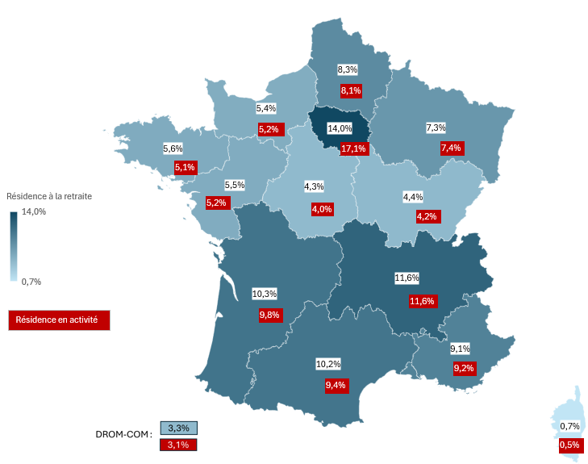
Région | Résidence à la retraite | Résidence en activité
Auvergne-Rhône-Alpes | 11.6% | 11.6%
Bourgogne-Franche-Comté | 4.4% | 4.2%
Bretagne | 5.6% | 5.1%
Centre-Val de Loire | 4.3% | 4.0%
Corse | 0.7% | 0.5%
DROM-COM | 3.3% | 3.1%
Grand Est | 7.3% | 7.4%
Hauts-de-France | 8.3% | 8.1%
Île-de-France | 14.0% | 17.1%
Normandie | 5.4% | 5.2%
Nouvelle-Aquitaine | 10.3% | 9.8%
Occitanie | 10.2% | 9.4%
Pays de la Loire | 5.5% | 5.2%
Provence-Alpes-Côte d'Azur | 9.1% | 9.2%

Solde migratoire 2024
Solde migratoire des nouveaux pensionnés de droit direct de 2024 (hors retraites progressives)

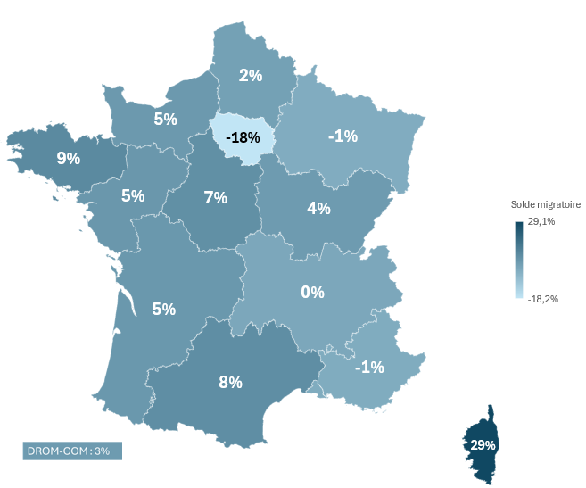
Région | Solde migratoire
Auvergne-Rhône-Alpes | 0.4%
Bourgogne-Franche-Comté | 4.0%
Bretagne | 9.1%
Centre-Val de Loire | 7.5%
Corse | 29.1%
DROM-COM | 3.5%
Grand Est | -1.1%
Hauts-de-France | 2.3%
Île-de-France | -18.2%
Normandie | 4.6%
Nouvelle-Aquitaine | 4.9%
Occitanie | 7.9%
Pays de la Loire | 5.2%
Provence-Alpes-Côte d'Azur | -0.9%

